MainWindow.xaml.cs
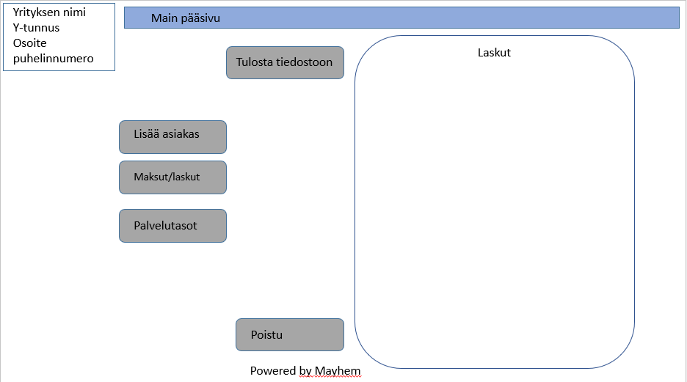
MainWindow() -metodi
 | InitializeComponent()
 | luetaan invoices -JSON-tiedosto sisään ja deserialisoidaan lista-tyyppiseksi.
 | foreach-silmukalla lisätään jokainen listan itemeista mainInvoicelistaan
 | listViewInvoicen lähteeksi mainInvoicelist

Lisää Asiakas -napin metodi
 | luodaan uusi (Asiakkaan lisäys) Window -objekti
 | näytetään asiakkaan lisäys-ikkuna

Uusi Palvelutaso -napin metodi
 | luodaan uusi (Palvelutason lisäys) Window -objekti
 | näytetään palvelutason lisäys -ikkuna

Maksut / laskut
 | luetaan invoices -JSON-tiedosto sisään ja deserialisoidaan lista-tyyppiseksi.
 | tyhjennetään MainWindown oma invoicelista
 | foreach-silmukalla lisätään jokainen listan itemeista mainInvoicelistaan
 | listViewInvoicen lähteeksi mainInvoicelist

Tulosta tiedostoon
 | Tulostetaan maksujen tiedot (tulostin tai pdf-tiedosto)

Poistu
 | mainInvoicelist serialisoidaan invoicelist.json-tiedostoon
 | Sulkee ikkunan

ServiceLevelWindow.xaml.cs
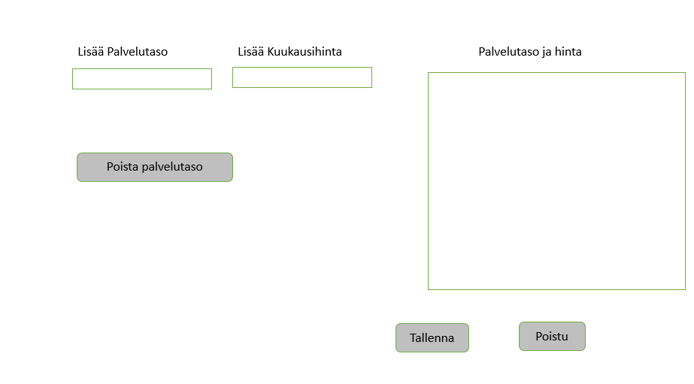
ServiceWindow()
 | InitializeComponent()
 | Tarkistaa, löytyykö servicelevels.json-tiedosto
 |  | Jos löytyy, lukee tiedoston
 |  | Deserialisoi tiedoston sisällön listamuotoiseksi
 |  | Asettaa listan elementit listViewin lähteeksi

Tallenna -nappi
 | Luodaan uusi ServiceLevel-objekti
 | Lähetetään ServiceLevel lisäys -ikkunan elementeistä saadut tiedot parametreina
 | ServiceLevel luokan konstruktorimetodille ja propertyjen arvoiksi
 | Lisätään luotu ServiceLevel-objekti servicelist -listalle

Sulje -nappi
 | Sulkee ikkunan
 | Serialisoi servicelistin servicelevels.json-tiedostoon

Poista palvelutaso -nappi
 | Poistaa valitun palvelutason servicelevels-listalta

CustomerWindow.xaml.cs
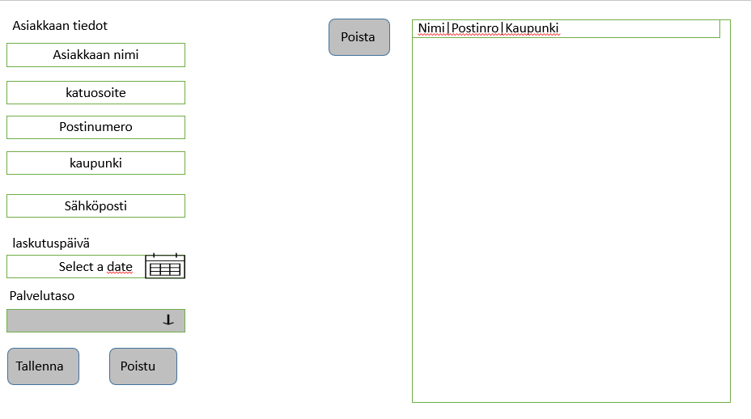
CustomerWindow() -metodi
 | InitializeComponent()
 | Lukee sisään servicelevels.json tiedosto ja deserialisoidaan se listaksi
 | foreach-silmukalla asettaa jokaisen listan objektin palvelutason comboboxin itemiksi sekä serviceListille
 | Luetaan sisään customerlist.json tiedosto ja deserialisoidaan se listaksi
 | foreach-silmukalla asettaa jokaisen listan objektin customerListiin
 | Asettaa alennuksen comboboxiin itemit string-tyyppisinä
 | Asetetaan listview'n tiedonlähteeksi customerlist

textboxien GotFocus -metodit
 | Valitaan textboxin ohjeteksti sinne tab-painikkeella siirryttäessä

Tallenna -nappi
 | Poimitaan tiedot muuttujiin CustomerWindown textBox, datepicker ja combobox-elementeistä
 | Luodaan uusi Customer-objekti ja lähetetään konstruktorille parametreina tarvittavat tiedot
 | Luodaan uusi Invoice-objekti
 | Kutsutaan Invoice-luokan SetInvoices-metodia ja lähetetään parametrina tarvittavat tiedot
 | Lisätään luotu customer-objekti customerlistille
 | Asetetaan listview'n tiedonlähteeksi customerlist

Sulje -nappi
 | Sulkee ikkunan
 | serialisoi customerlistin customerlist.json-tiedostoon

Poista-nappi
 | Poistaa valitun asiakkaan customerListiltä
 | deserialisoi invoicelist.json-tiedot customerInvoiceListiin
 | käy läpi silmukassa customerInvoiceListin ja poistaa valitun asiakkaan laskut
 | serialisoi customerInvoiceListin invoicelist.json-tiedostoon

